1.1 基本情况
返回目录 | 更新日期：2022/9/20

工作原理
钠离子电池（SIB）是一种使用钠离子（Na+）作为电荷载体的可充电电池，和锂离子电池同为二次电池，都是由载荷金属离子在电极之间发生可逆的嵌入和脱出，进行化学能和电能之间的转换。 具体来说，放电时，负极材料失去电子，其中的钠离子嵌脱进入到电解液，正极材料中的可变价过渡金属得到电子发生还原反应，使得电解液中的钠离子向正极运动并且嵌入到正极晶格中，化学能转化为电能，驱动外电路运行；充电时外加电压使“摇椅反应”逆向进行，正极失去电子发生氧化反应，钠离子从正极晶格中脱嵌进入电解液，负极得到电子发生还原反应，使得电解液中钠离子向负极移动并插入负极材料中，将电能转化为化学能储存起来。理论上这种充电—放电反应能反复进行，一轮为一个充电周期，或称循环周期。

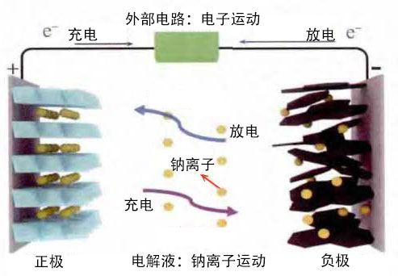
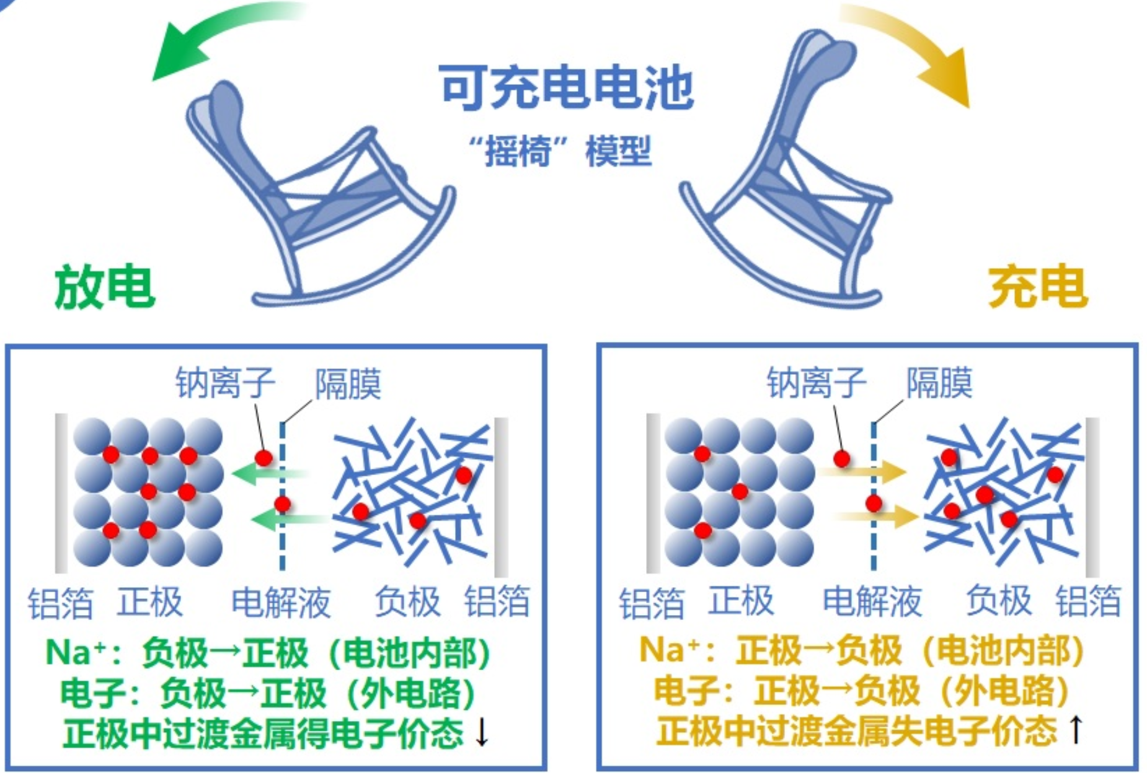

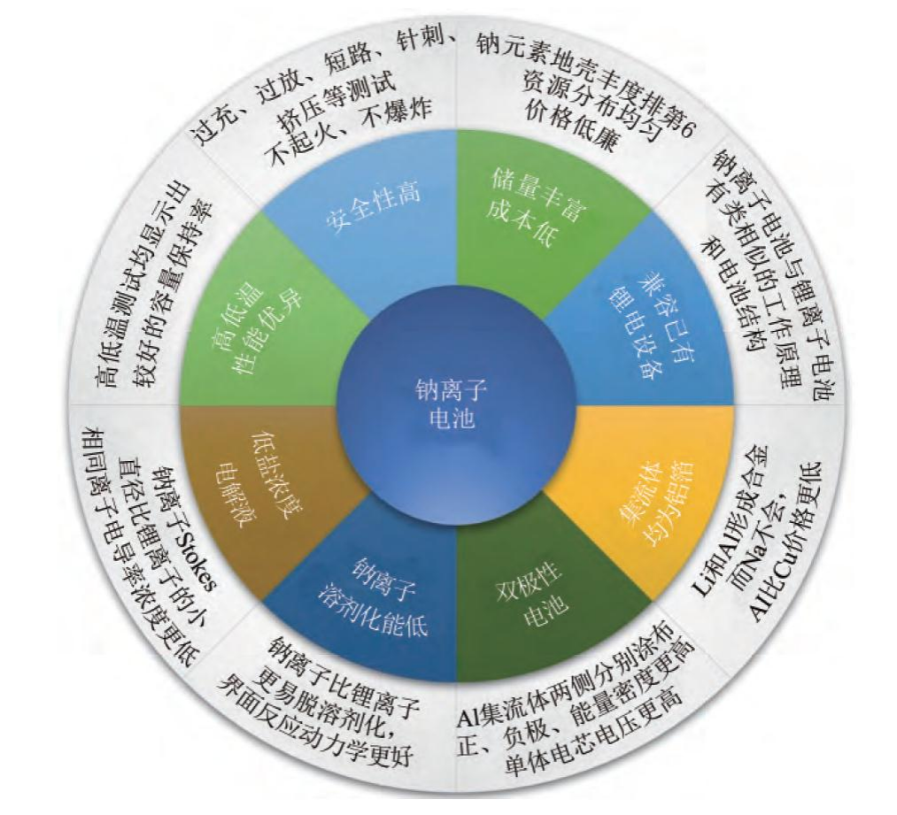
优势
 |  | 钠与锂处在元素周期表碱金属列（深红色）的相邻位置，化学性质十分相近

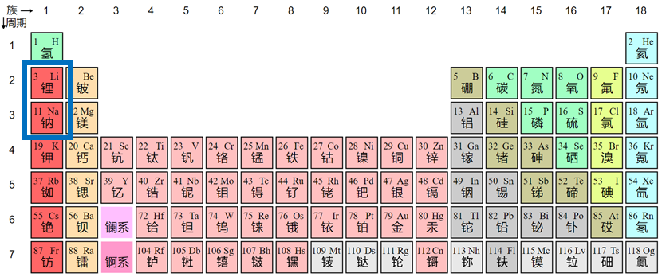

产业链
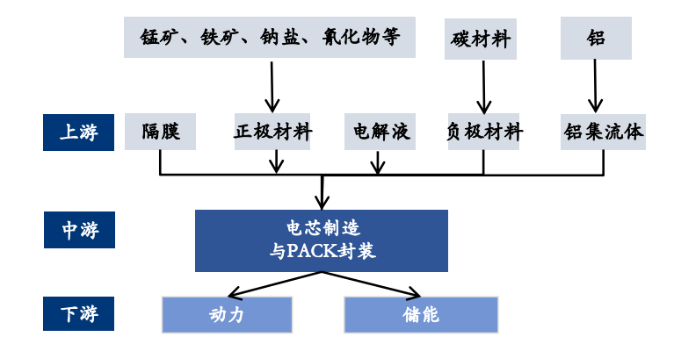

结构构成
部件 | 材料 | 说明
正极 | 钠过渡金属氧化物 | 可分为层状和隧道状过渡金属氧化物，通常用 NaxMO2(M=Co、Fe、Mn 和 Ni 等)表示。层状金属氧 化物是当前主流的正极材料

 | 聚阴离子类化合物 | 聚阴离子类化合物NaxMy[(XOm)n-]z(M为具有可变 价态的金属离子；X 为 P、S 和 V 等元素)主要分 为：橄榄石结构磷酸盐、NASCICON(钠离子快离子 导体)化合物和磷酸盐化合物

 | 普鲁士蓝类似物（PBA） | 普鲁士蓝类化合物 NaxMA[MB(CN)6]·zH2O(MA 和 MB 为过渡金属离子)，晶体结构为面心立方，过渡 金属离子与氰化根形成六配位，碱金属离子处于 三维通道结构和配位孔隙中

 | 非晶态材料 | 也叫无定形或玻璃态材料，是固体中的原子不按 照一定的空间顺序排列的固体，原子排布上表现 为长程无序、短程有序

负极 | 硬碳或软性无定形碳，合金 类（Sn、Sb 等）、过渡金属氧化物（Na0.66Li0.22Ti0.78O2 等）、钠-过渡金属磷酸盐 （NaTiOPO4）等 | 高能量密度钠离子电池负极材料中，无定型碳材 料（包括软碳、硬碳）是目前最有希望走向商业 化的，其可逆容量和循环性能均已接近应用要求， 但主要瓶颈在于成本较高。基于此，目前开发的 无烟煤基无定型碳材料是性价比最高的钠离子电 池负极材料

电解液 | 溶质为六氟磷酸钠 | 由于 Na 和 Al 在低电位不会发生合金化反应，钠 离子电池正极和负极的集流体都可使用廉价的铝 箔，同等容量的钠离子电池中 Al 集流体成本是锂 离子电池 Al 和 Cu 集流体的 1/3

隔膜 | 与锂电池相同 | —
集流体 | 铝箔 | 成本比锂电池中的铜箔成本更低
资料来源：《钠离子电池正极材料的研究现状》

1.2 电池方案对比
返回目录 | 更新日期：2022/9/20

钠电池与锂电、铅酸电池对比
 | 铅酸电池 | 钠离子电池 （铜基氧化物/煤基碳体系） | 锂离子电池 （磷酸铁锂/石墨体系）
能量密度（Wh/kg） | 30-50 | 100-150 | 120-180
循环寿命（次） | 300-500 | 2000次以上 | 3000次以上
工作电压（V） | 2 | 3.2 | 3.2
-20℃容量保持率 | 小于60% | 88%以上 | 小于70%
耐过放电 | 差 | 可放电至0V | 差
安全性 | 优 | 有潜力达到最优 | 优
环保性 | 差 | 最优 | 优
自放电率（每月） | 5% | 5% | 30%

钠电池与液流、铅酸电池对比
 | 钠离子电池 | 全钒液流电池 | 铅酸蓄电池
工作原理 | 利用钠离子在正负极之间嵌脱过程实现充放电的摇椅式二次电池 | 以钒为活性物质呈循环流动液态的氧化还原电池 | 利用阳极(PbO2)，阴极(Pb)在电解液(稀硫酸)中的电势差实现充放电的二次电池
优点 | 1.能量密度70-200Wh/kg；2.高低温性能好，-20℃容量保持率>88%；3.钠离子电池相关金属资源丰富 | 1.设计灵活，功率和容积可以独立设计构思；2.充、放电性能好，可深度放电而不损坏电池，循环寿命长,适用于长时储能；3.安全性高，活性物质存在于电解液中，无爆炸、短路风险 | 1..成本低，价格低廉；2.储存性能好，电压稳定；3.安全性高；4.铅回收的产业链完善
缺点 | 1.循环次数目前相对较低，远期可能高；2.目前产业链还不够完整,成本较高 | 1.能量密度低，仅为锂电的1/10，占地面积大；2.成本高仍处在示范到商业化前期，集装箱方舱形态钒电池价格在3元/Wh左右；3.能量损耗较高，能量损失在25%-30%左右；4.电池系统复杂，有管道、泵、阀、换热器等辅助部件，核心零部件隔膜和泵有待突破；5. 要求温和的温度环境，工作温度5-40℃ | 1.能量密度低,只有30-50Wh/kg；2.使用寿命短300-500次；3.低温性能差-20℃放电保持率＜60%；4.环保差，对环境腐蚀性强

钠离子电池与现有电池体系特性对比
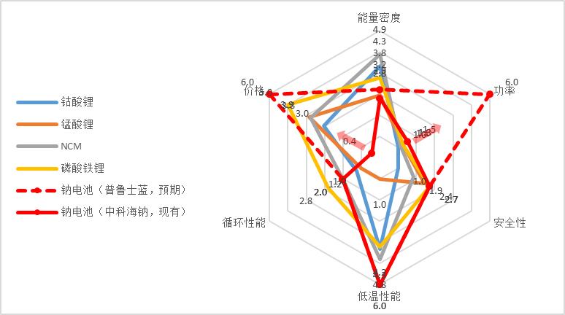

钠电池与锂电池材料对比
 | 钠离子电池 | 磷酸铁锂电池 | 三元电池
正极材料 | 普鲁士白和层状氧化物 | 磷酸铁锂电池 | NCM和NCA
负极材料 | 硬碳、炭黑、碳纤维、石墨烯等材料 | 石墨
电解液 | 钠盐电解液 | 六氟磷酸锂为主盐
产业布局 | 研发阶段，有示范项目 | 成熟
制作工艺 | 设备兼容 | 设备兼容

1.5 研究进展
 | 1 | 1 | 1 | 1
返回目录 | 更新日期：2022/9/20
钠离子电池发展历程

海外钠离子电池研究进展
国家 | 公司/机构 | 钠电池产品
美国 | Natron Energy公司 | 对称水系电池,高倍率普鲁士蓝正极
英国 | Faradion公司 | 软包钠电池； Ni基层状氧化物正极；硬碳负极
法国 | NAIADES计划团体 | 元组钠电池；氟磷钒酸钠正极；硬碳负极
瑞典 | ALTRIS公司 | 普鲁士白正极
日本 | 丰田 | 正极材料
 | 岸田化学 | 过渡金属氧化物正极；电解质
澳大利亚 | 卧龙岗大学 | 普鲁士蓝正极；硬碳负极

国内钠电领域企业布局
公司/机构 | 国家 | 电池体系 | 能量密度 | 循环寿命 | 最近进展
宁德时代 | 中国 | 普鲁士蓝和（或）层状金属氧化物/硬碳体系 | 160Wh/kg |  | 2021年7月29日发布钠离子电池，各性能指标接近磷酸铁锂，定位与锂电池互补，与磷酸铁锂一同整合进动力电池系统。将于2023年基本建成产业链
中科海钠 | 中国 | Cu层状氧化物/软碳，有机电解液 | 150Wh/kg | 2C倍率下4500循环，容量保持率83% | 推出首量钠离子电池（72V 80Ah)驱动的低速电动车；2019年建立了首座30kW/100kWh钠离子电池储能站；2021年6月28日，全球首套1MWh钠离子电池光储充智能微网系统投入运行
星空钠电 | 中国 |  |  | 循环1000次后，容量保持率94.6% | 建成首个钠离子电池生产线，已经量产
钠创新能源 | 中国 | Ni层状氧化物/硬碳软包电池 | 120Wh/kg |  | 与现有锂离子电池生产工艺兼容；成本优势不明显，有机体系存在安全隐患。
鹏辉能源 | 中国 | 磷酸钒钠+普鲁士蓝/硬碳体系 |  |  | 已有钠电池样品，6月份进行中试，预计年底前批量生产
传艺科技 | 中国 | 层状氧化物和硫酸盐体系/硬碳 | 140Wh/kg |  | 预计年底中试线投产，明年4月一期2GWh投产，后续二期规划8GWh
维科技术 | 中国 | 层状氧化物/硬碳软包电池 |  |  | 与钠创合作，明年投产1GW，远期规划10GW
欣旺达 | 中国 |  |  |  | 公司提出拥有储备钠离子电池补钠的方法及钠离子电池发明专利技术
众钠科技 | 中国 | 聚阴离子）/硬碳体系 |  |  | 专注低成本硫酸铁钠基，已有15Ah软包样品，工作电压3.7V
山东章鼓 | 中国 | 磷酸钒钠/镍锰酸锂聚阴离子钠电池
普钠新能源 | 中国 | 聚阴离子类 |  | 1000+ | 焦磷酸铁钠产品，目前正处于中试阶段
恩耐吉 | 中国 | 聚阴离子类 |  |  | 预计今年年底批量生产，年产量700吨，可满足260兆瓦时
珈钠能源 | 中国 | 聚阴离子类/生物质硬碳 |  |  | 正处于小中试阶段，具备初期产业化、十公斤级的产品制备实力
华钠新材 | 中国 | 普鲁士蓝/硬碳体系 |  |  | 拥有普鲁士蓝与LFP混合专利，美联新材战略投资，即将进行500吨级别中试
浙江超钠 | 中国 | 普鲁士蓝体系 |  |  | 小试
上海瀚奇 | 中国 | 普鲁士蓝体系 |  |  | 中试，未来三年规划达1GWh,5年达10万吨级，满足40GWh需求
贲安能源 | 中国 | 水系电池；普鲁士蓝/钛酸盐
钠方新能源 | 中国 | 层状氧化物/硬碳软包电池 |  |  | 与振华签订合作协议，已收到多个客户样品及量产订单
苏州星恒 | 中国 | 层状氧化物 |  |  | 深度绑定海钠，产能初期规划1GWh，预计明年或今年年底投产
振华新材 | 中国 | 层状氧化物 | 120-130Wh/kg | 2-3k
多氟多 | 中国 |  |  |  | 规划了2000吨级六氟磷酸钠，拥有1GWh动力钠电生产线，今年年底投产千吨级六氟磷酸钠

2.1 正极
返回目录 | 更新日期：2022/9/20
钠离子电池与锂离子电池最大的区别在于正极材料。
钠离子电池正极材料主要路线
材料 | 优势 | 劣势 | 说明 | 代表企业
过渡金属氧化物 | 能量密度高 | 循环性能差 | 可分为层状和隧道状过渡金属氧化物，通常用NaxMO2（M=Co、Fe、Mn和Ni等）表示，层状金属氧化物是当前主流的正极材料 | 宁德时代、中科海钠、钠创新能源、传艺科技
普鲁士蓝类似物 | 较好的电化学性能，成本低，稳定性好 | 生产对水敏感 | 普鲁士蓝类化合物NaxMA[MB(CN)6]zH2O（MA和MB为过渡金属离子），晶体结构为面心立方，过渡金属离子与氰化根形成六配位，碱金属离子处于三位通道结构和配位孔隙中 | 宁德时代、钠创新能源
聚阴离子类化合物 | 热稳定性好，循环寿命好 | 能量密度低，导电性差 | 聚阴离子类化合物NaxMy[(XOm)n-]z（M为具有可变价态的金属离子；X为P、S和V等元素）主要分为橄榄石结构磷酸盐、NASCICON（钠离子快离子导体）化合物和磷酸盐化合物 | 鹏辉能源、众钠能源
非晶态材料 | 循环性能好，能量密度好 | 电导率低，稳定性和耐酸碱性差 | 也叫无定形或玻璃态材料，是固体中的原子不按照一定的空间顺序排列的固体，原子排不上表现为长程无序，短程有序

正极：重点关注过渡金属氧化物和普鲁士化合物路线
金属氧化物和普鲁士化合物是主流技术路线。钠离子电池的正极主要有过渡金属氧化物、聚阴离子型化合物、 普鲁士化合物和非晶态材料四种路线： 1）过渡金属氧化物是目前最受欢迎的正极材料，例如磷酸铁钠、锰酸铁钠、钛锰酸钠等，中科海钠、钠创新能源和Faradion主要采用该技术路线； 2）普鲁士类材料具有较好的电化学性能，具备成本低、稳定性好等优点，但在制备过程中存在配位水含量难以控制等问题，宁德时代、星空钠电和Natron Energy是主要公司； 3）聚阴离子型材料稳定性和循环寿命好，化合物族类具有多样性，但是较低的本征电子电导率，限制了这类材料的实际应用。

钠电池正极材料制备流程
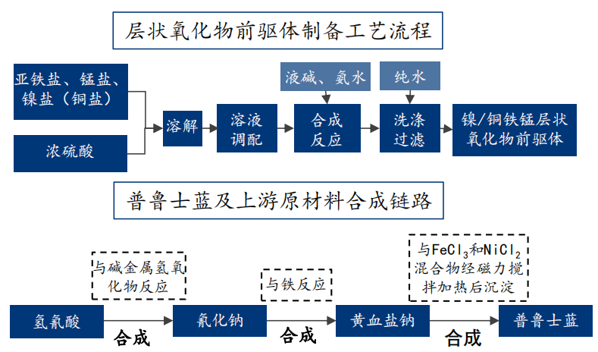

钠离子电池正极企业布局情况
公司名称 | 正极技术路线 | 产品性能情况 | 布局情况
容百科技 | 锰铁普鲁士白、层状氧化物体系、聚阴离子体系均有布局 | 能量密度:>110Wh/kg；循环次数:> 6000次；倍率性能: 优于3C | 规划2023年层状氧化物正极材料产能3.6万吨/年；2025年规划10万吨；普鲁士白供货宁德时代
振华新材 | 层状金属氧化物体系 | 能量密度: 120-130Wh/kg；循环次数:2-4k次；温和放电倍率0.2-0.3C | 钠离子电池正极材料处于吨级送样阶段，生产线与现有三元材料兼容，深度合作宁德时代
湖南邦普 | 未披露 | 未披露 | 已进入磷酸铁锂生产线改产钠离子电池中试产线环评阶段(年产钠电正极600吨)建成后该产线可切换生产磷酸铁
中伟股份 | 未披露 | 未披露 | 钠系前驱有2-3家客户，今年产量能达到千吨级，预计2023年上半年实现批量供货
格林美 | 层状金属氧化物体系、普鲁士蓝体系 | 未披露 | 拥有钠离子电池补钠的方法、钠离子电池及其制备方法等多项专利；在普鲁士蓝和层状氧化物等钠离子电池材料两大技术路线均已积累了相关产业技术并和多家下游客户正在认证
圣阳股份 | 普鲁士白 | 能量密度达160Wh/kg；常温下充电15分钟，电量可达80%以上；在-20℃低温环境中，拥有90%以上的放电保持率；系统集成效率达80%以上 | 开发高环保、高循环性钠离子电池，已通过实验阶段；收购星空钠电

各类正极原材料及供应商
正极材料种类 | 原材料 | 供应商 | 供应链情况
层状过渡金属氧化物类 | 铁/锰/镍盐等 | 二氧化锰：红星发展、湘潭电化、南方锰业； | 铁锰等原材料供给充足，关键在于达到电池级的纯度和成本控制能力
 |  | 镍资源：华友钴业
聚阴离子化合物类 | 磷酸钒钠、焦磷酸铁钠等 | 钒化物：攀钢钒钛 | 涉及到钒矿和钒储量情况，冶炼难度大
普鲁士蓝/白类化合物 | 亚铁氰化钠 | 氰化物：美联新材（营创三征）、河北诚信、重庆紫光化工等 | 电池级材料的生产需要重新建厂，涉及到氰化物需要有相关资质

